상품제안서
로지텍 정품 무선 키보드 마우스 콤보 MK545 | 상품코드: F14503

 |  |  |  |  |  |  | 02-412-0044 | www.easy1.co.kr
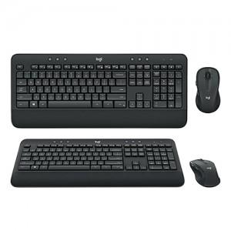

【상세/제작정보】

【인쇄/포장옵션】 | 레이저 / 포장지포장

【공급단가】 | 수량 | 50~ | 100~ | 300~ | 500~ | 1,000~
*VAT별도 | 단가 | 86,540원 | 83,450원 | 80,360원 | 77,270원 | 74,180원

【상품 URL】 | https://easy1.co.kr:443/src/goods_detail.php?gdno=14503

